Sheet1


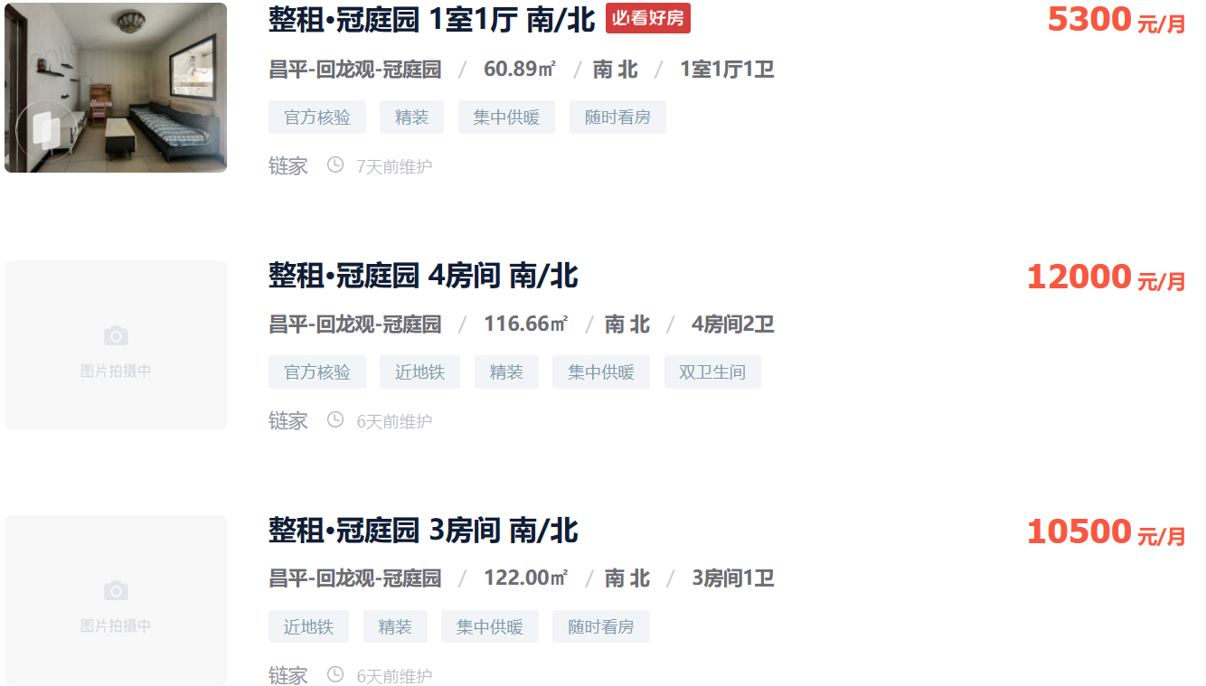
2.9

3.4

2.9



2.7

2.1

